Sheet1
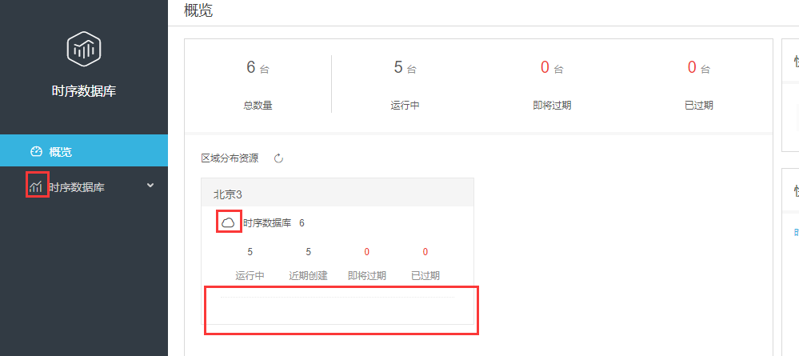

换成左侧图标，如果大小不合适需要找崔燕燕要下相关图标

空白栏不要

查看数据清理任务弹框 |  |  | 导入导出任务弹框

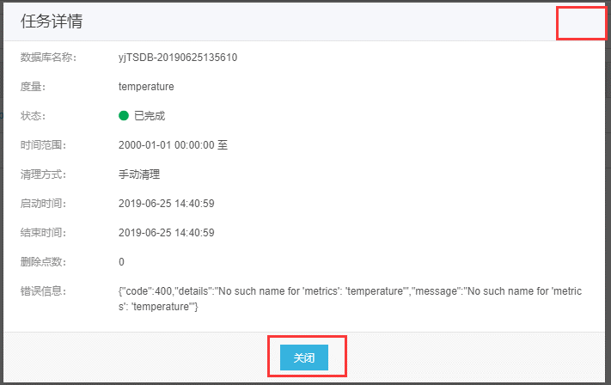
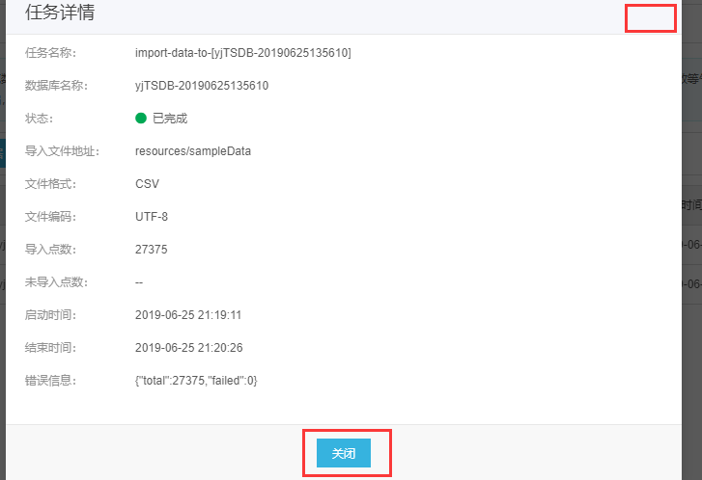

右上缺少关闭按钮
下方关闭按钮名称应为确认

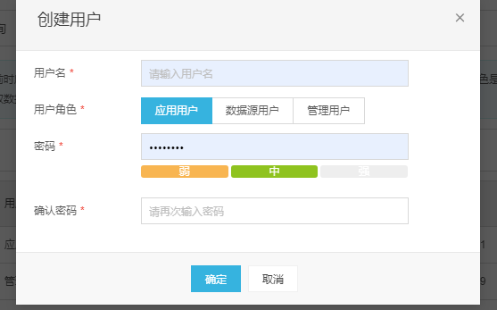

 |  | 密码样式应与右侧示例一致

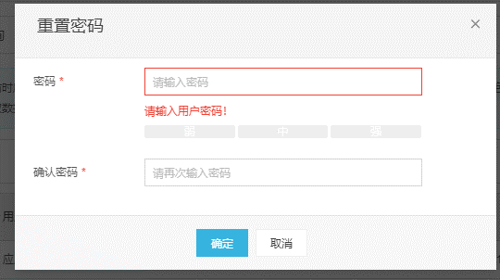

 |  | 重置密码第一次弹框会显示红字提示

 |  | 密码样式应与右侧示例一致

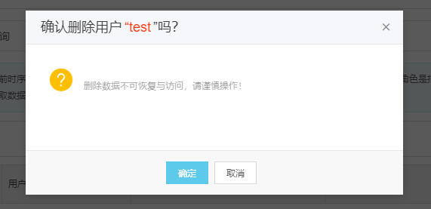
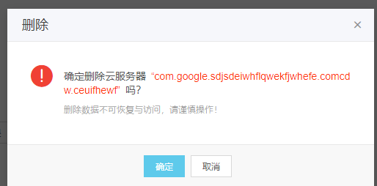

 | 删除弹框样式不对， 弹框标题为删除， 弹框内容：图标应为红色感叹号，文本为现标题内容，在灰色提示信息之上

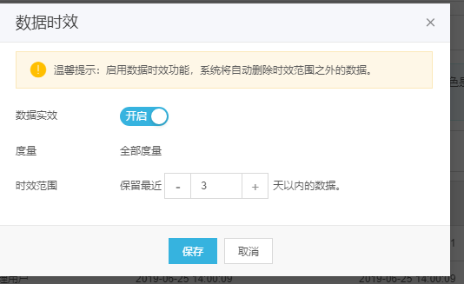

 |  | 红框内应为数据时效

 |  | 时效范围加必填提示（红色*），现有如下判断，但现在支持填0，判断条件改成大于1的正整数。

 |  | 保存按钮应命名为确定

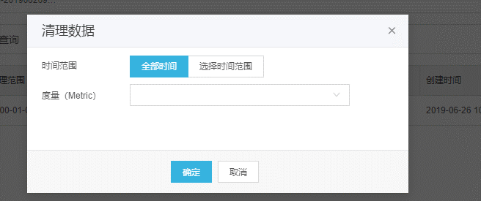

 |  |  |  | 度量处加必填提示（红色*），并加非空判断。现未导入数据时，无默认值，点确认后会执行如下清理任务。

按钮位置左移

